原始样板
BDD CO., LIMITED
Address: 1306-1307 Block A, IBC Business Jewelry Building,Shenzhen, Guangdong Province, China
Invoice
To: |  |  |  | Invoice NO:
Attn: |  |  |  | Invoice Date:
Tel: |  |  |  | Payment Terms:
Shipping Address: |  |  |  | Zip Code:
No. | Item No. | Picture | Description | Size | Quantity（pcs） | Unit Price | Amount
1 | KR1912046-G | 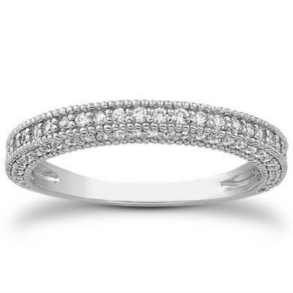 | 18K&Diamond Diamond:0.005ctx24pcs,0.004ctx56pcs,total0.344ct, HSI | Height 1.7 mm Width 2.0 mm | 3pcs
2
Total
SAY TOTAL US DOLLARS ONLY.

样板+需求说明
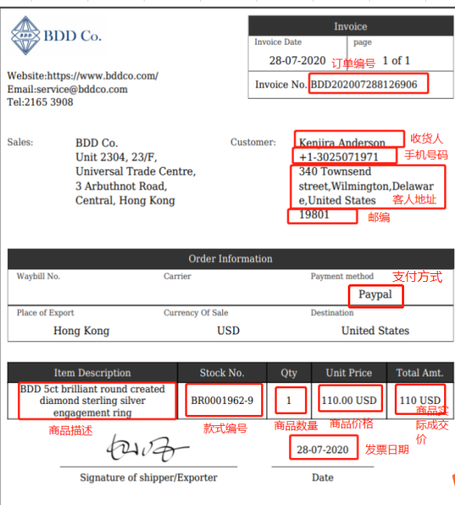
BDD CO., LIMITED
Address（发货地址）: Building A, IBC Business Jewelry Building, No. 3008, Buxin Road, Dushu Community, Dongxiao Street, Luohu District, Shenzhen（1.香港订单：香港地址；2.美国大陆台湾订单：深圳地址）
Invoice
To: | （为空，不用取值） |  |  | Invoice NO: | （订单编号）
Attn: | （收货人） |  |  | Invoice Date: | （发票日期，是否为导出日期）
Tel: | （手机号码，带+） |  |  | Payment Terms: | （支付方式）
Shipping Address: | （客人地址） |  |  | Zip Code: | （邮编）
No. | Item No.（款式编号） | Picture（图片） | Description（商品描述） | Size （大小） | Quantity（pcs） （商品数量） | Unit Price（商品价格） | Amount（商品实际成交价）
1 | KR1912046-G |  | 18K&Diamond Diamond:0.005ctx24pcs,0.004ctx56pcs,total0.344ct, HSI | Height 1.7 mm Width 2.0 mm 戒指取手寸ring size，项链取成品长度 length(cm)，其他产品线空着 | 3
2
Total （总计） |  |  |  |  | 此行需总计 |  | 此行需总计
SAY TOTAL US DOLLARS ONLY. （美金总额）为空，不用取值

